2022_01_data
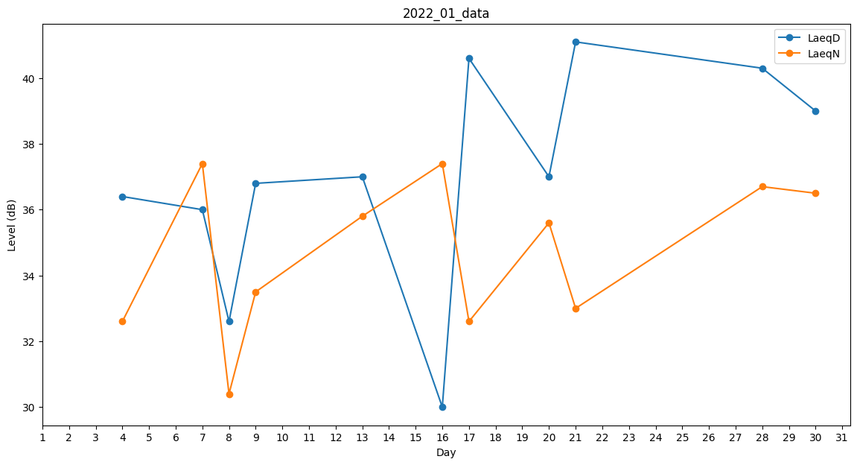
Day | LaeqD | LaeqN
1 | 0 | 0
2 | 0 | 0
3 | 33 | 0
4 | 36.4 | 32.6
5 | 0 | 28.4
6 | 30 | 0
7 | 36 | 37.4
8 | 32.6 | 30.4
9 | 36.8 | 33.5
10 | 0 | 0
11 | 0 | 0
12 | 0 | 0
13 | 37 | 35.8
14 | 41.3 | 0
15 | 30 | 0
16 | 30 | 37.4
17 | 40.6 | 32.6
18 | 0 | 0
19 | 0 | 36.5
20 | 37 | 35.6
21 | 41.1 | 33
22 | 0 | 0
23 | 0 | 0
24 | 30.5 | 0
25 | 30 | 0
26 | 0 | 32.6
27 | 0 | 0
28 | 40.3 | 36.7
29 | 0 | 35.6
30 | 39 | 36.5
31 | 0 | 0

